FA Ethernet
Référence anomalie |  | 1 |  |  | Référence du Module Testé: | Mesure intensité de court-circuit
Nom du testeur : |  | MALINGE Louison |  |  | Date : | 2026-04-20
Conditions d'apparition de l'anomalie (environnement, paramètres...)
Numéro de version du logiciel | Programme_Projet_Velux_V5 | Version du système d’exploitation | X | Identification du Test | Test intégration | Reproductibilité | Systématique [X] Aléatoire []
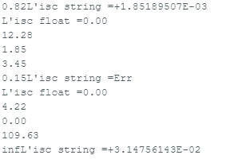
Description du contexte dans lequel se produit l'anomalie |  | Au démarrage du système, si un panneau solaire est testé positivement avec un FF de 0,80, ce même panneau peut avoir un FF égal à «inf» ou supérieur à 1 lorsqu’il est testé après un panneau solaire testé négativement.
Description de l'anomalie
Etat attendu |  | Lorsque les panneaux solaires sont testés successivement, les résultats doivent rester fiables et corrects, avec un Fill Factor compris entre 0 et 1.
Etat constaté |  | Lorsqu’un panneau fonctionnel est testé après un panneau H.S., il peut présenter un Fill Factor supérieur à 1 ou égal à « inf », en raison d’une mesure faussée du courant de court-circuit. En revanche, lorsque ce même panneau solaire est testé en premier au démarrage du système, la mesure est correcte.
Classement proposé |  | [ ] mineure [ ] majeure [X] bloquante |  |  | Pièces jointes | Fichier de traces [ ] Copie(s) d’écrans [X] Autres [ ]
Clôture de la fiche d’anomalie |  | Date de la correction : | 2026-04-21 | Date de validation de la correction | 2026-04-21 | Version corrigeant l’anomalie :

